Pinout
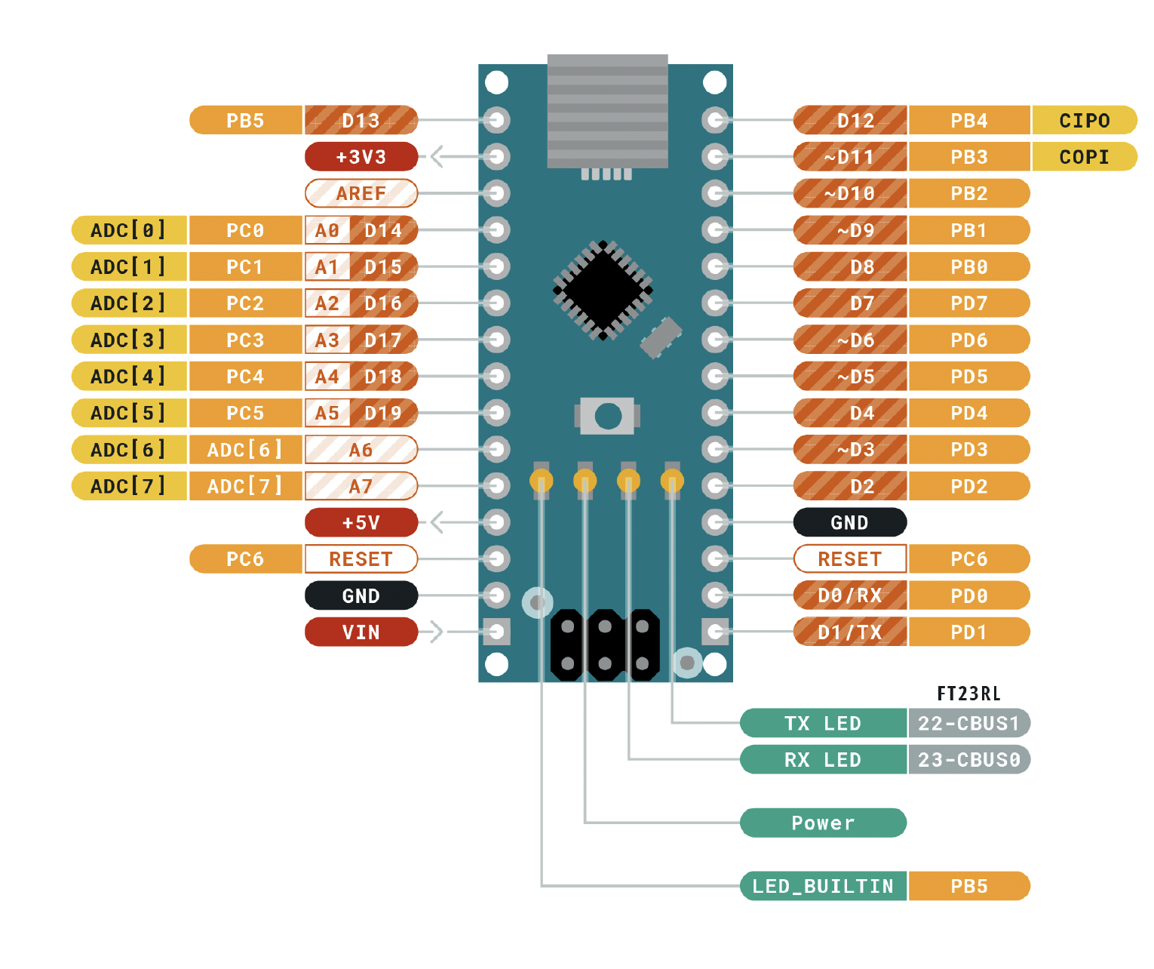
 |  | ATMEGA328P Pinout

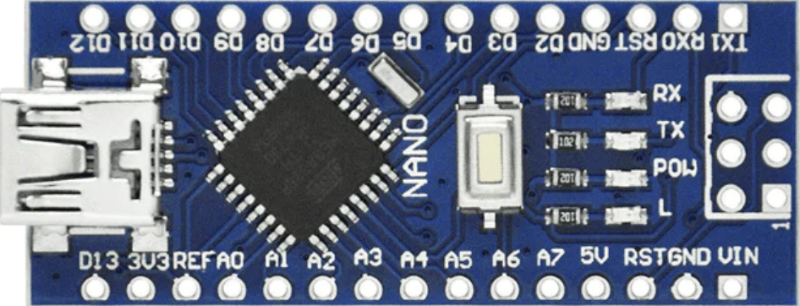
 |  | Función |  |  |  |  | Función
 |  |  | PB5 | D13 | D12 | PB4
Entradas | Descripción |  | 3V3 |  | D11 | PB3 | SERVO1
PD6 | Cambio de modo |  | REF |  | D10 | PB2 | SERVO2
PD5 | Guardar en EEPROM |  | PC0 | A0 | D9 | PB1 | SERVO3
PD4 | Mostrar en modo EEPROM |  | PC1 | A1 | D8 | PB0 | LED1
PC3 | Potenciometro 0 |  | PC2 | A2 | D7 | PD7 | LED2
PC4 | Potenciometro 1 | POT0 | PC3 | A3 | D6 | PD6 | BOTON1
PC5 | Potenciometro 2 | POT1 | PC4 | A4 | D5 | PD5 | BOTON2
PC6 | Potenciometro 3 | POT2 | PC5 | A5 | D4 | PD4 | BOTON3
 |  | POT3 | ADC 6 | A6 | D3 | PD3
Salidas |  |  | ADC 7 | A7 | D2 | PD2
PD7 | LED 1 (manual) |  | 5V |  | GND
PB0 | Led 2 (EEPROM) |  | PD6 | RST | RST | PC6
 | servo1 |  | GND |  | RX | PD0
PB1 | servo2 |  | VIN |  | TX | PD1
PB2 | servo3
PB3 | servo4

